字体图片
楼顶字体认质认价图片
序号 | 材料名称 | 品牌 | 规格型号 | 备注

1 | 医院LOGO标识（住院楼） |  | 规格：7.7m*37.8m 发光字工艺： LOGO：使用3M双喷布（光源选择欧司朗），内置50*50*3mm方通骨架，外壳使用3mm铝板激光切割，外喷涂氟碳漆。内部喷涂聚光涂料。 中英文：使用精品灯箱字制作（光源选择欧司朗），内置50*50*3mm方通骨架，外壳使用1.5mm#不锈钢激光切割，内外喷涂氟碳漆。内部喷涂聚光涂料，面板使用5mm德固赛亚克力板，面贴3M透光膜 钢架：后支撑悬臂使用80*160*5mm热镀锌矩管，悬挑及外支持悬臂使用80*80*5mm热镀锌矩管，悬挑加斜撑形成剪力，LOGO版次骨架使用80*80*3mm热镀锌矩管制作。 交叉焊接地方增加80*80*5mm角钢和80*80热镀锌加强筋。 | 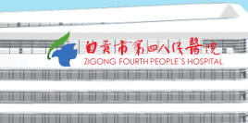
2 | 医院LOGO标识（群楼） |  | 规格：5.5m*27.5m 发光字工艺： LOGO：使用3M双喷布（光源选择欧司朗），内置50*50*3mm方通骨架，外壳使用1.5mm#不锈钢板激光切割，外喷涂氟碳漆。内部喷涂聚光涂料。 中英文：使用精品灯箱字制作（光源选择欧司朗），内置50*50*3mm方通骨架，外壳使用1.5mm#不锈钢激光切割，内外喷涂氟碳漆。内部喷涂聚光涂料，面板使用5mm德固赛亚克力板，面贴3M透光膜 钢架：后支撑悬臂使用80*160*5mm热镀锌矩管，悬挑及外支持悬臂使用80*80*5mm热镀锌矩管，悬挑加斜撑形成剪力，LOGO版次骨架使用80*80*3mm热镀锌矩管制作。 交叉焊接地方增加80*80*5mm角钢和80*80热镀锌加强筋。
3 | 120急诊中心 |  | 规格：2.8m*21.3m 发光字工艺： 中英文：使用精品灯箱字制作（光源选择欧司朗），内置50*50*3mm方通骨架，外壳使用1.5mm#不锈钢激光切割，内外喷涂氟碳漆。内部喷涂聚光涂料，面板使用5mm德固赛亚克力板，面贴3M透光膜 钢架：后支撑悬臂使用80*80*5mm热镀锌矩管，悬挑及外支持悬臂使用80*80*5mm热镀锌矩管，悬挑加斜撑形成剪力，LOGO版次骨架使用60*60*3mm热镀锌矩管制作。 交叉焊接地方80*80热镀锌加强筋。 | 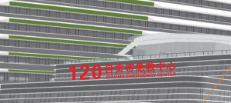
4 | 门诊 |  | 规格：1.8m*12.6m 发光字工艺： 中英文：使用精品灯箱字制作（光源选择欧司朗），内置50*50*3mm方通骨架，外壳使用1.5mm#不锈钢激光切割，内外喷涂氟碳漆。内部喷涂聚光涂料，面板使用5mm德固赛亚克力板，面贴3M透光膜 钢架：后支撑悬臂使用50*50*3mm热镀锌矩管，悬挑及外支持悬臂使用50*50*3mm热镀锌矩管，悬挑加斜撑形成剪力，LOGO版次骨架使用50*50*3mm热镀锌矩管制作。 交叉焊接地方50*50*3热镀锌加强筋。
5 | 医疗美容中心 |  | 规格：2m*8.53m 发光字工艺： 中英文：使用精品灯箱字制作（光源选择欧司朗），内置50*50*3mm方通骨架，外壳使用1.5mm#不锈钢激光切割，内外喷涂氟碳漆。内部喷涂聚光涂料，面板使用5mm德固赛亚克力板，面贴3M透光膜 钢架：后支撑悬臂使用50*50*3mm热镀锌矩管，悬挑及外支持悬臂使用50*50*3mm热镀锌矩管，悬挑加斜撑形成剪力，LOGO版次骨架使用50*50*3mm热镀锌矩管制作。 交叉焊接地方50*50*3热镀锌加强筋。
6 | 急诊 |  | 规格：2m*3.5m 发光字工艺： 中英文：使用精品灯箱字制作（光源选择欧司朗），内置50*50*3mm方通骨架，外壳使用1.5mm#不锈钢激光切割，内外喷涂氟碳漆。内部喷涂聚光涂料，面板使用5mm德固赛亚克力板，面贴3M透光膜 钢架：后支撑悬臂使用50*50*3mm热镀锌矩管，悬挑及外支持悬臂使用50*50*3mm热镀锌矩管，悬挑加斜撑形成剪力，LOGO版次骨架使用50*50*3mm热镀锌矩管制作。 交叉焊接地方50*50*3热镀锌加强筋。
7 | 胸痛、卒中、创伤中心 |  | 规格：1.1m*16m 发光字工艺： 中英文：使用精品灯箱字制作（光源选择欧司朗），内置50*50*3mm方通骨架，外壳使用1.5mm#不锈钢激光切割，内外喷涂氟碳漆。内部喷涂聚光涂料，面板使用5mm德固赛亚克力板，面贴3M透光膜 钢架：后支撑悬臂使用50*50*3mm热镀锌矩管，悬挑及外支持悬臂使用50*50*3mm热镀锌矩管，悬挑加斜撑形成剪力，LOGO版次骨架使用50*50*3mm热镀锌矩管制作。 交叉焊接地方50*50*3热镀锌加强筋。 | 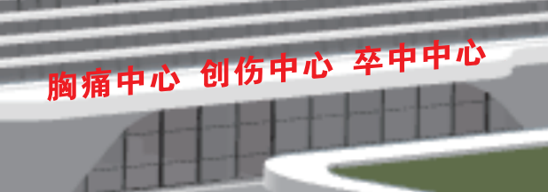
8 | 妇儿中心大厅 |  | 规格：1.1m*7.4m 发光字工艺： 中英文：使用精品灯箱字制作（光源选择欧司朗），内置50*50*3mm方通骨架，外壳使用1.5mm#不锈钢激光切割，内外喷涂氟碳漆。内部喷涂聚光涂料，面板使用5mm德固赛亚克力板，面贴3M透光膜 钢架：后支撑悬臂使用50*50*3mm热镀锌矩管，悬挑及外支持悬臂使用50*50*3mm热镀锌矩管，悬挑加斜撑形成剪力，LOGO版次骨架使用50*50*3mm热镀锌矩管制作。 交叉焊接地方50*50*3热镀锌加强筋。 | 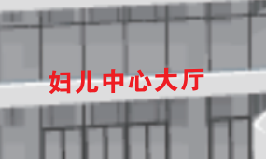
9 | 综合住院楼 |  | 规格：2m*7.3m 发光字工艺： 中英文：使用精品灯箱字制作（光源选择欧司朗），内置50*50*3mm方通骨架，外壳使用1.5mm#不锈钢激光切割，内外喷涂氟碳漆。内部喷涂聚光涂料，面板使用5mm德固赛亚克力板，面贴3M透光膜 钢架：后支撑悬臂使用50*50*3mm热镀锌矩管，悬挑及外支持悬臂使用50*50*3mm热镀锌矩管，悬挑加斜撑形成剪力，LOGO版次骨架使用50*50*3mm热镀锌矩管制作。 交叉焊接地方50*50*3热镀锌加强筋。 | 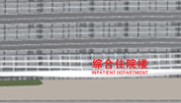
10 | 健康管理中心 |  | 规格：2m*8.9m 发光字工艺： 中英文：使用精品灯箱字制作（光源选择欧司朗），内置50*50*3mm方通骨架，外壳使用1.5mm#不锈钢激光切割，内外喷涂氟碳漆。内部喷涂聚光涂料，面板使用5mm德固赛亚克力板，面贴3M透光膜 钢架：后支撑悬臂使用50*50*3mm热镀锌矩管，悬挑及外支持悬臂使用50*50*3mm热镀锌矩管，悬挑加斜撑形成剪力，LOGO版次骨架使用50*50*3mm热镀锌矩管制作。 交叉焊接地方50*50*3热镀锌加强筋。 | 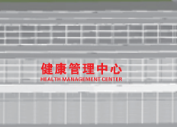
11 | 行政科研楼 |  | 规格：2m*8m 发光字工艺： 中英文：使用精品灯箱字制作（光源选择欧司朗），内置50*50*3mm方通骨架，外壳使用1.5mm#不锈钢激光切割，内外喷涂氟碳漆。内部喷涂聚光涂料，面板使用5mm德固赛亚克力板，面贴3M透光膜 钢架：后支撑悬臂使用50*50*3mm热镀锌矩管，悬挑及外支持悬臂使用50*50*3mm热镀锌矩管，悬挑加斜撑形成剪力，LOGO版次骨架使用50*50*3mm热镀锌矩管制作。 交叉焊接地方50*50*3热镀锌加强筋。 | 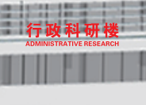
12 | 发热门诊 |  | 规格：2m*5.6m 发光字工艺： 中英文：使用精品灯箱字制作（光源选择欧司朗），内置50*50*3mm方通骨架，外壳使用1.5mm#不锈钢激光切割，内外喷涂氟碳漆。内部喷涂聚光涂料，面板使用5mm德固赛亚克力板，面贴3M透光膜 钢架：后支撑悬臂使用50*50*3mm热镀锌矩管，悬挑及外支持悬臂使用50*50*3mm热镀锌矩管，悬挑加斜撑形成剪力，LOGO版次骨架使用50*50*3mm热镀锌矩管制作。 交叉焊接地方50*50*3热镀锌加强筋。 | 